Fichas Técnicas
 |  | Receita: Ceviche de carapau, crocante de batata doce, picle de cebola roxa, maionese de choco e ervas frescas |  |  |  |  |  |  |  |  |  |  | Bochechas de porco ibérico estufadas em baixa temperatura, puré de couve flor, troças de feijão verde batata gratinada, crocante de batata doce. |  |  |  |  |  |  |  |  |  |  | Receita: Tartelete de chocolate amargo geleia de laranja, pera bêbeda em moscatel e curcuma, gelado de maçã assada e crocante de canela, frutos vermelhos. |  |  |  |  |  |  |  | Kcal
 |  | Categoria: peixe |  |  | Tipo: | entrada |  | Nº Pax: | 2 |  |  |  | Categoria: principal |  |  | Tipo: | Carne |  | Nº Pax: | 2 |  |  |  | Categoria: sobremesa |  |  | Tipo: | Americana |  | Nº Pax: | 2
 |  | Peso Total: |  | Tempo Preparação |  |  | Tempo Confeção |  |  |  |  |  | Peso Total: |  | Tempo Preparação |  |  | Tempo Confeção |  |  |  |  |  | Peso Total: |  | Tempo Preparação |  |  | Tempo Confeção
 |  | Nota: |  |  |  |  |  | Nº Pax: |  |  |  |  | Nota: |  |  |  |  |  |  |  |  |  |  | Nota: |  |  |  |  |  | Nº Pax:
Qtdade | Uni/Kg/Lt | Descrição / Ingrediente / Produto |  |  |  |  | Custo Unt | Custo Total | kcal Total | Kcal | Qtdade | Uni/Kg/Lt | Descrição / Ingrediente / Produto |  |  |  |  | Custo Unt | Custo Total | kcal Total | Kcal | Qtdade | Uni/Kg/Lt | Descrição / Ingrediente / Produto |  |  |  |  | Custo Unt | Custo Total | kcal Total
0.3 | kg | Carapau |  |  |  |  | € 6.99 | € 2.10 | 115 | 345 | 0.25 | kg | Bochecha de porco |  |  |  |  | € 14.89 | € 3.72 | 300 | 750 | 0.08 | kg | Farinha |  |  |  |  | € 0.59 | € 0.05 | 338 | 270.4
0.05 | kg | cebola roxa |  |  |  |  | € 2.49 | € 0.12 | 43 | 21.5 | 0.004 | kg | alho frances |  |  |  |  | € 1.49 | € 0.01 | 26 | 1.04 | 0.05 | kg | Açúcar |  |  |  |  | € 0.89 | € 0.04 | 397 | 198.5
0.05 | kg | vinagre |  |  |  |  | € 0.85 | € 0.04 | 22 | 11 | 0.1 | kg | cenoura |  |  |  |  | € 1.49 | € 0.15 | 18 | 18 | 0.03 | kg | Chocolate pó |  |  |  |  | € 5.49 | € 0.16 | 0 | 0
0.05 | kg | açúcar |  |  |  |  | € 0.89 | € 0.04 | 397 | 198.5 | 1 | lt | vinho tinto |  |  |  |  | € 0.90 | € 0.90 | 80 | 800 | 0.05 | kg | Manteiga |  |  |  |  | € 7.96 | € 0.40 | 739 | 369.5
0.001 | kg | sal |  |  |  |  | € 0.29 | € 0.00 | 0 | 0 | 0.1 | kg | polpa de tomate |  |  |  |  | € 1.77 | € 0.18 | 25 | 25 | 0.041 | Uni/Kg/Lt | ovo |  |  |  |  | € 0.35 | € 0.01 | 143 | 58.63
0.001 | kg | pimenta |  |  |  |  | € 21.80 | € 0.02 | 302 | 3.02 | 0.02 | kg | alho |  |  |  |  | € 6.23 | € 0.12 | 72 | 14.4 |  |  |  |  |  |  |  |  | € 0.00 | 0 | 0
0.02 | kg | Couve flor |  |  |  |  | € 2.39 | € 0.05 | 25 | 5 | 0.09 | kg | tomate |  |  |  |  | € 1.26 | € 0.11 | 21 | 18.9 | 0.16 | lt | Leite |  |  |  |  | € 0.89 | € 0.14 | 46 | 73.6
0.041 | uni | ovo |  |  |  |  | € 0.33 | € 0.01 | 143 | 58.63 | 0.02 | kg | sal |  |  |  |  | € 0.29 | € 0.01 | 0 | 0 | 0.033 | lt | nata |  |  |  |  | € 4.55 | € 0.15 | 335 | 110.55
0.01 | kg | mostarda |  |  |  |  | € 2.34 | € 0.02 | 66 | 6.6 | 0.001 | kg | pimenta |  |  |  |  | € 60.00 | € 0.06 | 301 | 3.01 | 0.041 | uni | ovo |  |  |  |  | € 0.35 | € 0.01 | 143 | 58.63
0.05 | kg | azeite |  |  |  |  | € 5.33 | € 0.27 | 899 | 449.5 | 0.05 | lt | azeite |  |  |  |  | € 4.65 | € 0.23 | 899 | 449.5 | 0.04 | kg | manteiga |  |  |  |  | € 7.96 | € 0.32 | 739 | 295.6
0.001 | kg | Alho |  |  |  |  | 5.45 € | € 0.01 | 3.3 | 0.033 |  |  |  |  |  |  |  |  | € 0.00 |  | 0 | 0.1 | kg | Açúcar |  |  |  |  | 0.89 € | € 0.09 | 397 | 397
0.001 | kg | salsa |  |  |  |  | 16.90 € | € 0.02 | 36 | 0.36 | 0.2 | kg | couve flor |  |  |  |  | 3.49 € | € 0.70 | 25 | 50 |  |  |  |  |  |  |  |  | € 0.00 | 0 | 0
0.001 | kg | Tinta de choco |  |  |  |  | 58.19 € | € 0.06 | 50 | 0.5 | 0.1 | kg | batata |  |  |  |  | 2.59 € | € 0.26 | 159 | 159 | 0.02 | kg | Manteiga |  |  |  |  | 7.96 € | € 0.16 | 739 | 147.8
0.01 | kg | coentros |  |  |  |  | 19.00 € | € 0.19 | 23 | 2.3 | 0.005 | kg | Manteiga |  |  |  |  | 9.96 € | € 0.05 | 739 | 36.95 | 0.041 | uni | ovo |  |  |  |  | 0.35 € | € 0.01 | 143 | 58.63
0.05 | kg | Batata doce roxa |  |  |  |  | 2.49 € | € 0.12 | 119 | 59.5 | 0.001 | kg | sal |  |  |  |  | 0.29 € | € 0.00 | 0 | 0 | 0.1 | kg | farinha |  |  |  |  | 1.99 € | € 0.20 | 338 | 338
0.05 | kg | Batata doce amarela |  |  |  |  | 2.30 € | € 0.11 | 118 | 59 |  |  |  |  |  |  |  |  | € 0.00 |  | 0 | 0.001 | kg | canela pó |  |  |  |  | 14.75 € | € 0.01 | 469 | 4.69
0.1 | kg | Limão |  |  |  |  | 2.49 € | € 0.25 | 32 | 32 | 0.2 | kg | Feijão verde |  |  |  |  | 5.00 € | € 1.00 | 35 | 70 |  |  |  |  |  |  |  |  | € 0.00 | 0 | 0
0.05 | kg | malagueta |  |  |  |  | 1.99 € | € 0.10 | 40 | 20 | 0.1 | kg | batata doce amarela |  |  |  |  | 1.48 € | € 0.15 | 56 | 56 | 0.2 | kg | Pera |  |  |  |  | 1.89 € | € 0.38 | 57 | 114
0.001 | kg | gengibre |  |  |  |  | 4.25 € | € 0.00 | 82 | 0.82 |  |  |  |  |  |  |  |  | € 0.00 |  | 0 | 0.2 | lt | vinho branco |  |  |  |  | 2.99 € | € 0.60 | 0 | 0
 |  |  |  |  |  |  |  | € 0.00 |  | 0 | 0.2 | kg | batata branca |  |  |  |  | 2.59 € | € 0.52 | 159 | 318 | 0.001 | kg | Curcuma |  |  |  |  | 85.48 € | € 0.09 | 60 | 0.6
Métodos de Preparação e Confeção |  |  |  |  |  |  |  |  |  | 1273.263 | Métodos de Preparação e Confeção |  |  |  |  |  |  |  |  |  | 3512.97 | 0.01 | kg | mirtilos |  |  |  |  | 14.95 | € 0.15 | 43 | 4.3
N.º | Acão |  | Produto |  | Tempo | Tempo. ºC | Observações |  |  |  | N.º | Acão |  | Produto |  | Tempo | Tempo. ºC | Observações |  |  |  |  |  |  |  |  |  |  |  | € 0.00 | 0 | 0
 |  |  |  |  |  |  |  |  |  |  |  |  |  |  |  |  |  |  |  |  |  | Métodos de Preparação e Confeção |  |  |  |  |  |  |  |  |  | 4741.66
 |  |  |  |  |  |  |  |  |  |  |  |  |  |  |  |  |  |  |  |  |  | N.º | Acão |  | Produto |  | Tempo | Tempo. ºC | Observações

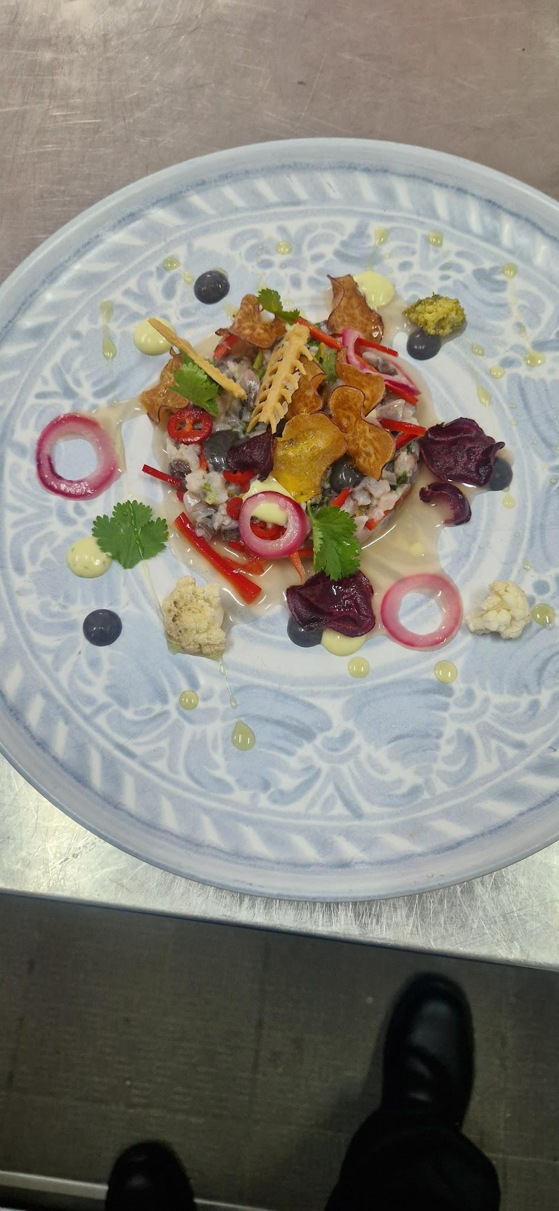
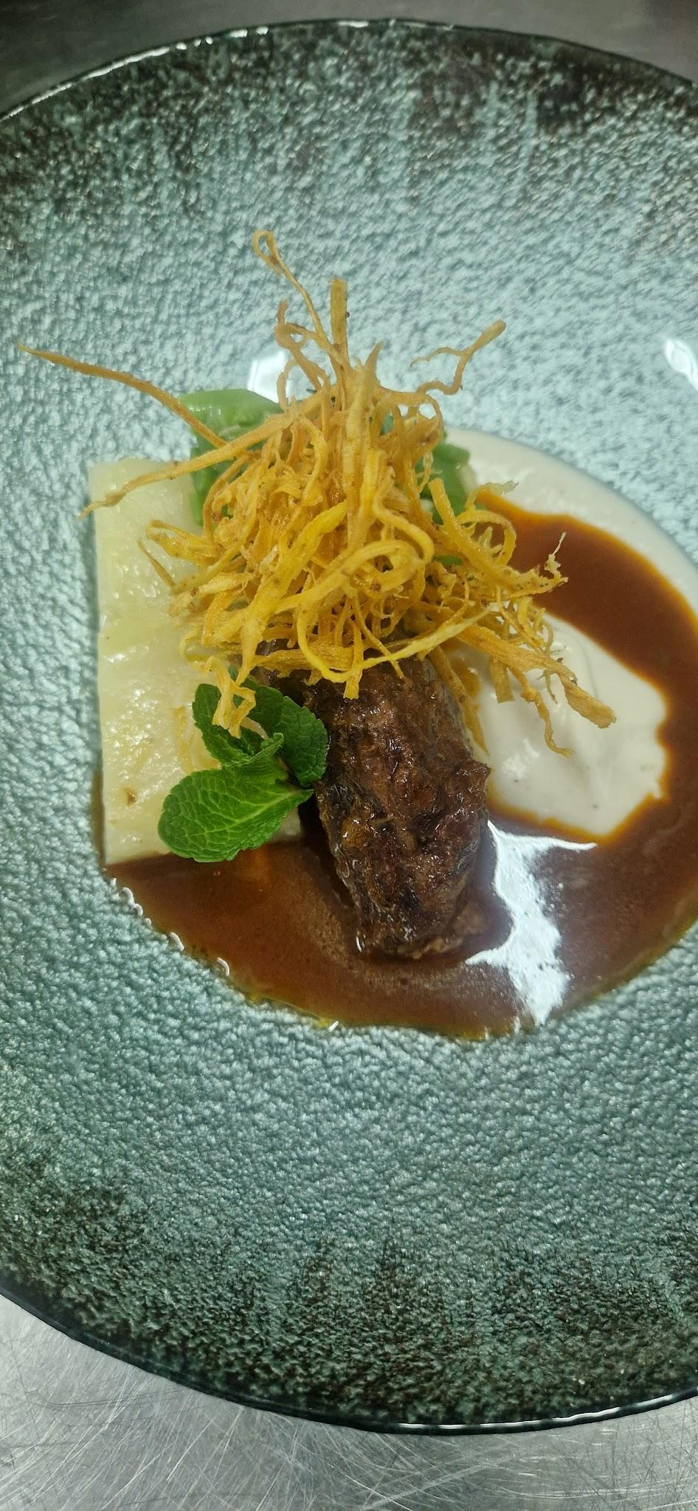
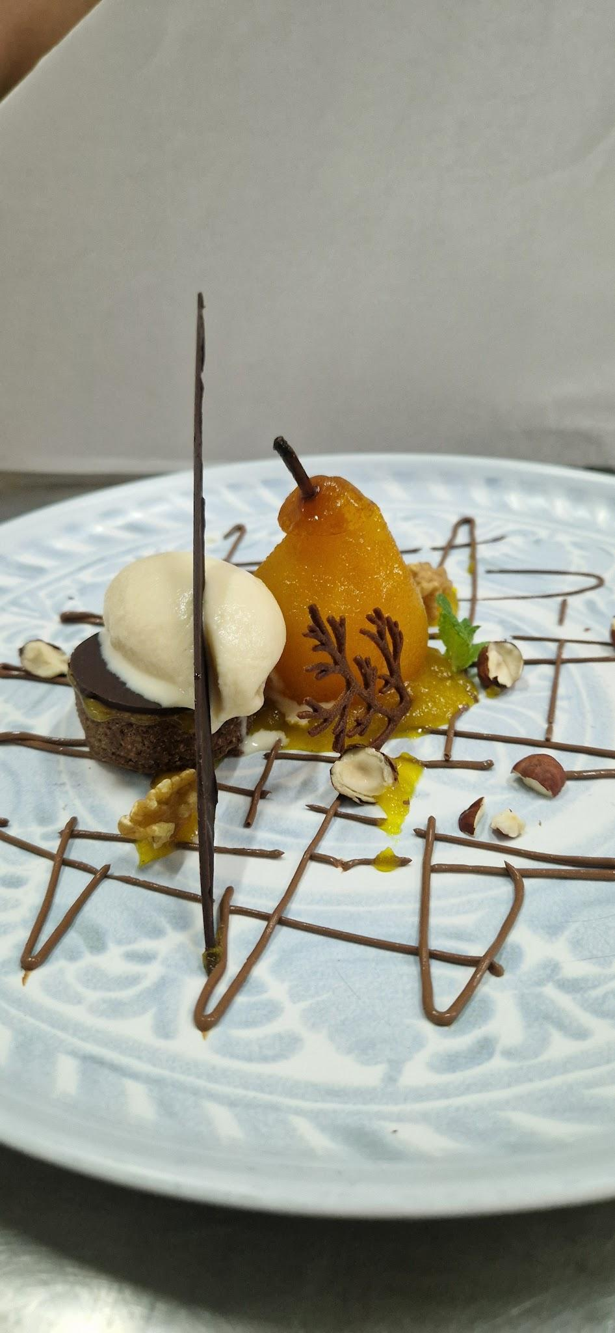
Total |  | € 3.54 | Observações: | Foto |  |  |  |  |  |  | Total |  | € 9.24 | Observações: | Foto
Custo Unitário |  | € 1.77 |  |  |  |  |  |  |  |  | Custo Unitário |  | € 4.62
Coeficiente / Rácio |  | 3 |  |  |  |  |  |  |  |  | Coeficiente / Rácio |  | 3 |  |  |  |  |  |  |  |  | Total |  | € 8.10 | Observações: | Foto
P.V.P. (s/IVA) |  | 5.32 |  |  |  |  |  |  |  |  | P.V.P. (s/IVA) |  | 13.86 |  |  |  |  |  |  |  |  | Custo Unitário |  | € 4.05
Food Cost % |  | 33.3% |  |  |  |  |  |  |  |  | Food Cost % |  | 33.3% |  |  |  |  |  |  |  |  | Coeficiente / Rácio |  | 3
Iva 13 % |  | 0.69 € |  |  |  |  |  |  |  |  | Iva 13 % |  | 1.80 € |  |  |  |  |  |  |  |  | P.V.P. (s/IVA) |  | 12.15
P.V.P. final |  | 6.01 € |  |  |  |  |  |  |  |  | P.V.P. final |  | 15.66 € |  |  |  |  |  |  |  |  | Food Cost % |  | 33.3%
Kcal uni |  | 636.63 |  |  |  |  |  |  |  |  | kcal uni |  | 1,756.49 |  |  |  |  |  |  |  |  | Iva 13 % |  | 1.58 €
Elaborado Por: |  |  |  |  |  |  |  |  |  |  | Elaborado Por: |  |  |  |  |  |  |  |  |  |  | P.V.P. final |  | 13.72 €
 |  |  |  |  |  |  |  |  |  |  |  |  |  |  |  |  |  |  |  |  |  | Kcal uni |  | 2,370.83
 |  |  |  |  |  |  |  |  |  |  |  |  |  |  |  |  |  |  |  |  |  | Elaborado Por:

